Sheet1
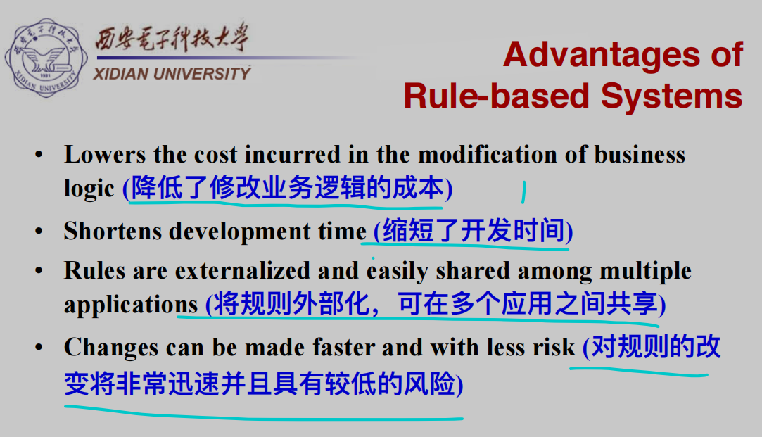
表格部分内容没有补全，各位可以自行补充，部分文字较多的地方用图片序号代替，对应序号的图片在表格下方展示
软件体系结构风格 | 组件（Components） | 连接件（Connectors） | 适合场景 | 方案 | 优点 | 缺点 | 补充说明 | 应用实例
>>数据流 | 数据处理 | 数据流 |  |  |  |  | 数据不可以是自由流动（交互不能过于频繁）
批处理 | 独立的应用程序 | 某种类型的媒介 |  |  |  |  | 数据完整传输 | Eclipse重复代码检测工具、传统编译器
管道-过滤器 | 过滤器 | 管道 | 数据源源不断的产生，系统需要对这些数据进行若干处理(分析、计算、转换等) | 图1 | 图4 | 图5 | 过滤器彼此独立：图2 | 图3
>> 调用-返回
主程序/子程序风格 | Procedures and explicitly visible data | Procedure calls and explicit data sharing | This pattern is suitable for applications in which the computation can appropriately be defined via a hierarchy of procedure definitions. |  |  |  | 单线程
面向对象/抽象数据类型(ADT) |  |  | This pattern is suitable for applications in which a central issue is identifying and protecting related bodies of information, especially representation information
层次结构 |  |  | This pattern is suitable for applications that involve distinct classes of services that can be arranged hierarchically. |  |  |  | 单线程
>> 虚拟机风格
解释器 |  |  | 底层不支持高层的运行环境，或目标环境不支持 |  | 图6 | 图7
规则系统 |  |  | 业务逻辑频繁发生变化，需要频繁修改规则 |  | 图9
其他风格
>> 数据为中心
仓库风格 | 中心数据结构（仓库）和一组对中心数据进行操作的独立构件 | 仓库和独立构件之间的交互 |  |  |  |  |  | 数据库、现代规范的编译器结构
黑板风格 |  |  |  |  |  |  |  | 多用于人工智能领域，如自然语言处理系统Hearsay II Structure
>> 事件系统 | Objects or processes |  |  |  | 图8 | 图8
隐式调用风格 | Event-procedure bindings
显式调用风格 |  |  |  |  |  |  | 没学

1 |  |  |  |  | 2
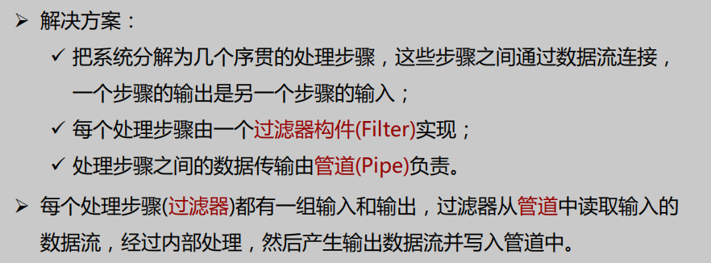
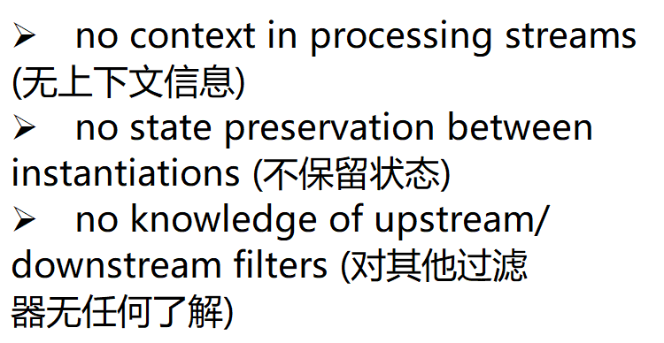

3 |  |  |  |  | 4
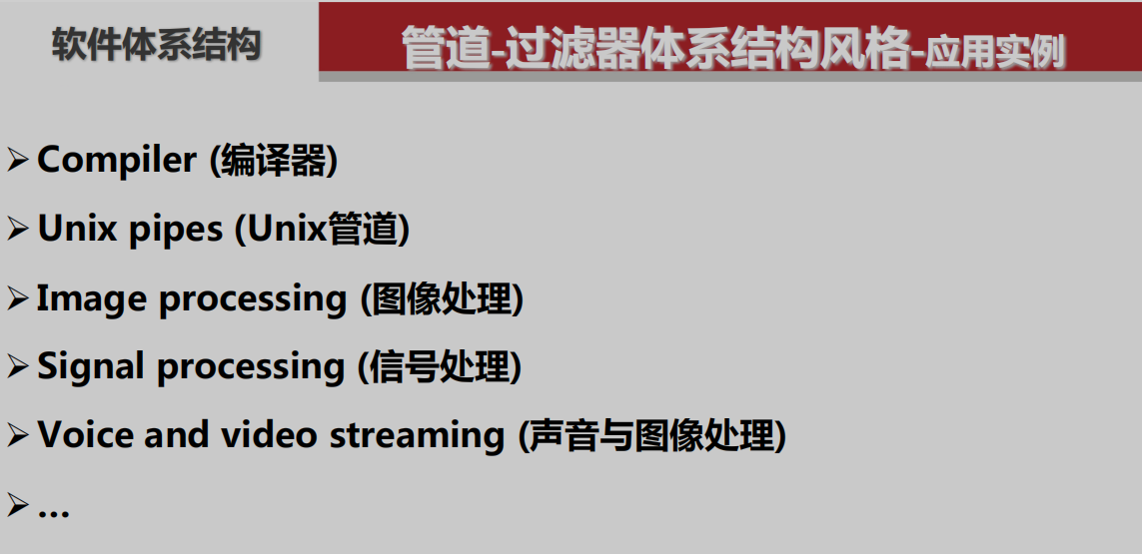
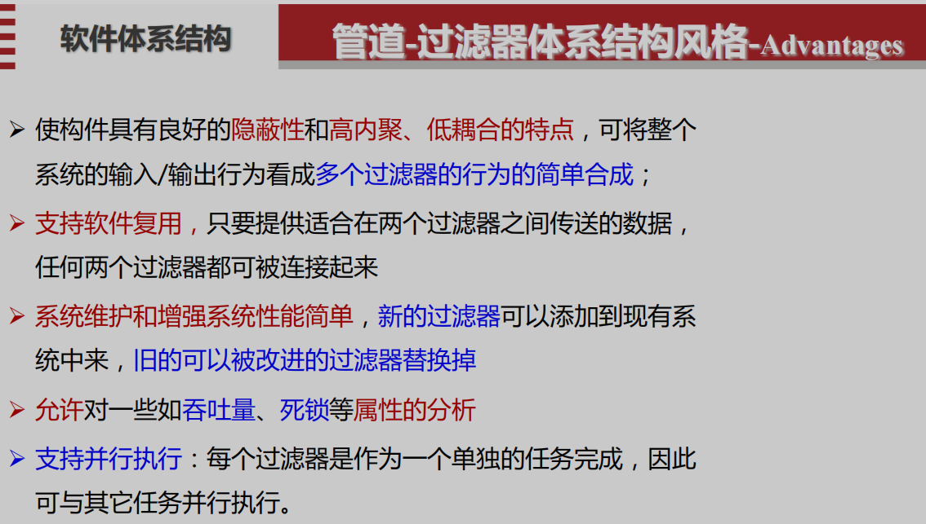

5 |  |  |  |  | 6
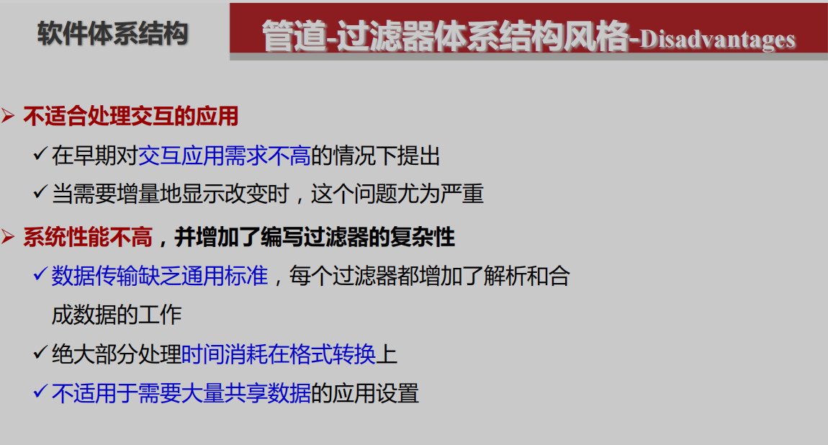
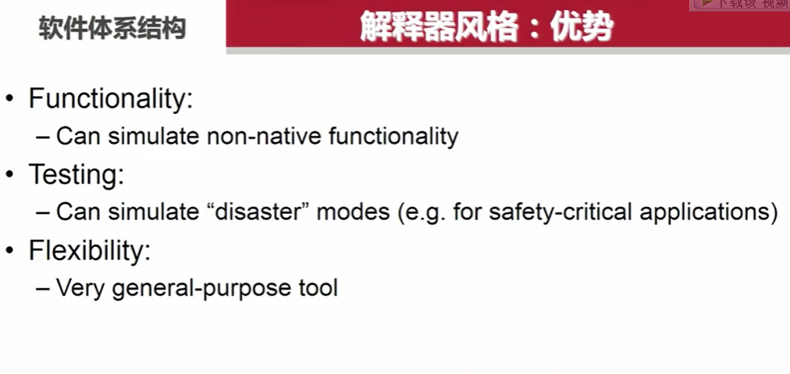

7 |  |  |  |  | 8
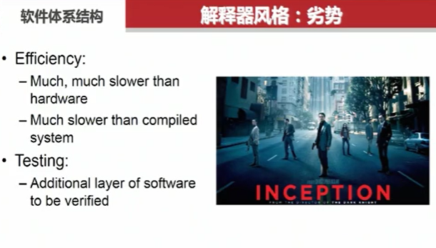
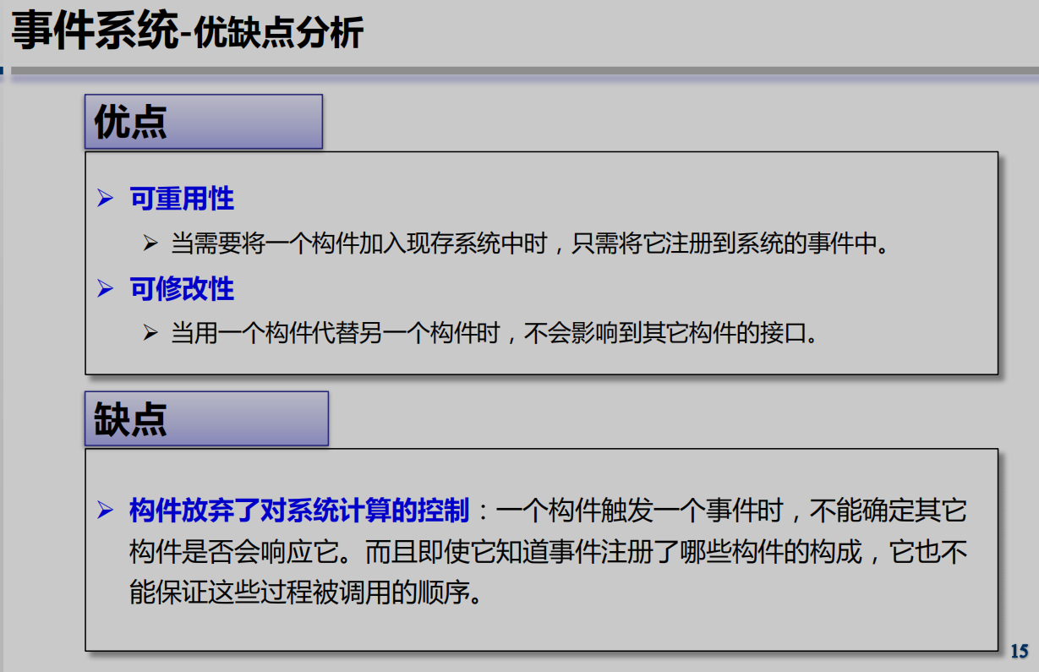

9

